VIATICOS_2025
FUNCIONARIO: ANGEL ELIAS PANTOJA
GASTOS DE VIAJE CALI-MEDELLIN
FECHA: ENERO 03 2025
VIAJE DEL 08 DE ENERO 2025
CANTIDAD | COSTO C/U | DETALLE | VALOR
2 | $ 60,000 | AEREOPUERTO CALI NORTE | $ 120,000
2 | $ 110,000 | AEREOPUERTO RIONEGRO ANTIOQUIA | $ 220,000
1 | $ 15,000 | DESAYUNOS | $ 15,000
1 | $ 25,000 | ALMUERZOS | $ 25,000
1 | $ 20,000 | COMIDAS | $ 20,000
TOTAL |  |  | $ 400,000
CENTRO DE COSTOS |  |  | MEDELLIN

FUNCIONARIO:JACOBO POLANCO
GASTOS DE VIAJE CALI-MEDELLIN
FECHA: ENERO 03 2025
VIAJE DEL 08 DE ENERO 2025
CANTIDAD | COSTO C/U | DETALLE | VALOR
2 | $ 60,000 | AEREOPUERTO CALI NORTE | $ 120,000
1 | $ 15,000 | DESAYUNOS | $ 15,000
1 | $ 25,000 | ALMUERZOS | $ 25,000
1 | $ 20,000 | COMIDAS | $ 20,000
TOTAL |  |  | $ 180,000
CENTRO DE COSTOS |  |  | MEDELLIN

FUNCIONARIO: KAREN AVILA
GASTOS DE VIAJE CARTEGENA
FECHA: FEBRERO 08
VIAJE DEL 03 AL 08 DE FEBRERO
CANTIDAD | COSTO C/U | DETALLE | VALOR
2 | $ 40,000 | TRANSPORTE BARRANQUILLA - CARTAGENA- BARRANQUILLA | $ 80,000
10 | $ 15,000 | TRANSPORTES URBANOS | $ 150,000
6 | $ 15,000 | DESAYUNOS | $ 90,000
6 | $ 25,000 | ALMUERZOS | $ 150,000
5 | $ 20,000 | COMIDAS | $ 100,000
TOTAL |  |  | $ 570,000
CENTRO DE COSTOS |  |  | BARRANQUILLA

FUNCIONARIA: Sandoval Poveda Jessica Paola C.C 1015436497 BANCO DE BOGOTA 327285177
GASTOS DE VIAJE A CUCUTA
FECHA: FEBRERO 08 DE 2025
DEL 25 AL 26 DE FEBRERO
CANTIDAD | COSTO C/U | DETALLE | VALOR
2 | $ 40,000 | TRANSPORTE DE CASA - AEREOPUERTO- CASA BOGOTA | $ 80,000
1 | $ 15,000 | DESAYUNOS | $ 15,000
1 | $ 25,000 | ALMUERZOS | $ 25,000
1 | $ 20,000 | COMIDAS | $ 20,000
TOTAL |  |  | $ 140,000
CENTRO DE COSTOS

FUNCIONARIO: MONICA DUQUE
GASTOS DE VIAJE CALI
FECHA:
VIAJE DEL 17 AL 20 DE FEBRERO 2025
CANTIDAD | COSTO C/U | DETALLE | VALOR
2 | $ 25,000 | TRANSPORTE CASA- AEREPUERTO- CASA MEDELLIN | $ 50,000
2 | $ 70,000 | TRANSPORTE AEREOPUERTO- OFICINA - AEREOPUERTO | $ 140,000
5 | $ 15,000 | TRASPORTES URBANOS | $ 75,000
4 | $ 15,000 | DESAYUNOS | $ 60,000
4 | $ 25,000 | ALMUERZOS | $ 100,000
3 | $ 20,000 | COMIDAS | $ 60,000
TOTAL |  |  | $ 485,000
CENTRO DE COSTOS |  |  | CALI

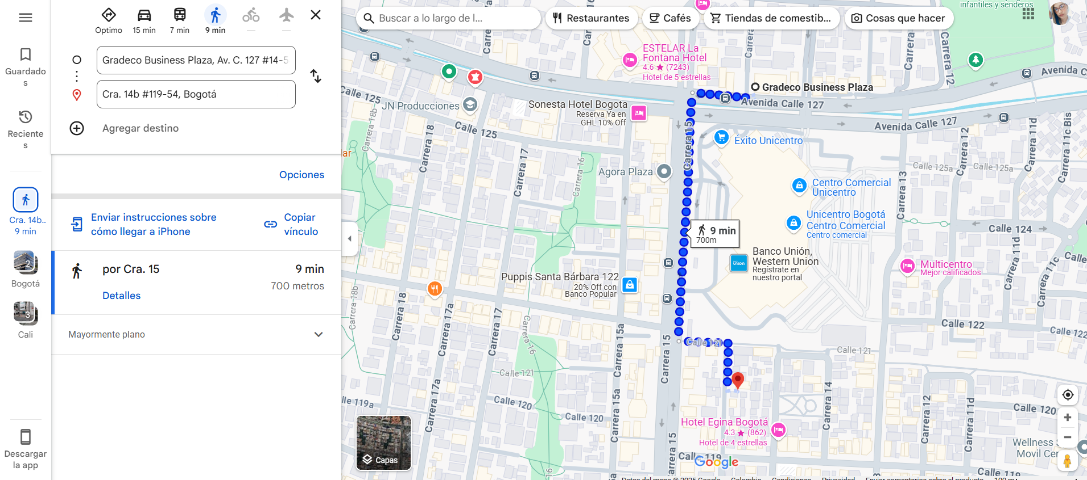
FUNCIONARIO: CATALINA MONSAVE GOMEZ cc 43273167
GASTOS DE VIAJE A BOGOTA D.C
FECHA: MARZO 11 2025
MARZO DEL 17 AL 20
CANTIDAD | COSTO C/U | DETALLE | VALOR
2 | $ 25,000 | AEREOPUERTO- CASA- AEREOPUERTO-CASA MEDELLIN | $ 50,000
2 | $ 40,000 | AEREOPUERTO- AEREOPUERTO- OFICIANA- AEREOPUERTO BOGOTA | $ 80,000
4 | $ 15,000 | DESAYUNOS | $ 60,000
4 | $ 25,000 | ALMUERZOS | $ 100,000
4 | $ 20,000 | COMIDAS | $ 80,000
TOTAL |  |  | $ 370,000
CENTRO DE COSTOS |  |  | BOGOTA

FUNCIONARIO: Castillo Munera Xiomara Eugenia cc 1151943747
GASTOS DE VIAJE A BOGOTA D.C
FECHA: MARZO 11 2025
MARZO DEL 17 AL 20
CANTIDAD | COSTO C/U | DETALLE | VALOR
2 | $ 80,000 | AEREOPUERTO- CASA- AEREOPUERTO-CASA CALI | $ 160,000
2 | $ 40,000 | AEREOPUERTO- OFICINA- AEREOPUERTO BOGOTA | $ 80,000
4 | $ 15,000 | DESAYUNOS | $ 60,000
4 | $ 25,000 | ALMUERZOS | $ 100,000
4 | $ 20,000 | COMIDAS | $ 80,000
TOTAL |  |  | $ 480,000
CENTRO DE COSTOS |  |  | BOGOTA

FUNCIONARIO:Monica Andrea Naranjo Castaño
GASTOS DE VIAJE A CALI
FECHA: MARZO 18 DE 2025
MARZO DEL 25 AL 29
CANTIDAD | COSTO C/U | DETALLE | VALOR
2 | $ 60,000 | BUS INTERMUNICIPAL | $ 120,000
2 | $ 20,000 | TRANSPORTE CASA TERMINAL- CASA PEREIRA | $ 40,000
2 | $ 10,000 | TRANSPORTE CASA TERMINAL- OFICINA- TERMINAL CALI | $ 20,000
5 | $ 15,000 | DESAYUNOS | $ 75,000
5 | $ 25,000 | ALMUERZOS | $ 125,000
4 | $ 20,000 | COMIDAS | $ 80,000
TOTAL |  |  | $ 460,000
CENTRO DE COSTOS |  |  | PEREIRA

FUNCIONARIO: ANGEL PANTOJA
GASTOS DE VIAJE PEREIRA
FECHA: MARZO 25 2025
DEL 31 DE MARZO AL 02 DE ABRIL 2025
CANTIDAD | COSTO C/U | DETALLE | VALOR
2 | $ 60,000 | TRANSPORTE BUS INTERMUNICIPAL | $ 120,000
2 | $ 20,000 | TRANSPORTE CASA- TERMINAL CASA-CALI | $ 40,000
2 | $ 15,000 | TRANSPORTE TERMINAL- OFICINA- TERMINAL PEREIRA | $ 30,000
4 | $ 12,000 | TRANPORTE URBANO PEREIRA | $ 48,000
3 | $ 15,000 | DESAYUNOS | $ 45,000
3 | $ 25,000 | ALMUERZOS | $ 75,000
3 | $ 20,000 | COMIDAS | $ 60,000
TOTAL |  |  | $ 418,000
CENTRO DE COSTOS |  |  | PEREIRA

FUNCIONARIO: CATALINA MONSAVE GOMEZ cc 43273167
GASTOS DE VIAJE A CALI
FECHA: MARZO 28 2025
MARZO DEL 30 AL 01 ABRIL
CANTIDAD | COSTO C/U | DETALLE | VALOR
2 | $ 120,000 | AEREOPUERTO- CASA- AEREOPUERTO-CASA MEDELLIN | $ 240,000
2 | $ 70,000 | AEREOPUERTO- AEREOPUERTO- OFICIONA- AEREOPUERTO CALI | $ 140,000
2 | $ 15,000 | DESAYUNOS | $ 30,000
2 | $ 25,000 | ALMUERZOS | $ 50,000
3 | $ 20,000 | COMIDAS | $ 60,000
TOTAL |  |  | $ 520,000
CENTRO DE COSTOS |  |  | CALI

FUNCIONARIA: Sandoval Poveda Jessica Paola C.C 1015436497 BANCO DE BOGOTA 327285177
GASTOS DE VIAJE A BGA
FECHA: ABRIL 02 DE 2025
DEL 8 AL 10 ABRIL
CANTIDAD | COSTO C/U | DETALLE | VALOR
2 | $ 40,000 | TRANSPORTE DE CASA - AEREOPUERTO- CASA BOGOTA | $ 80,000
2 | $ 40,000 | TRANSPORTE DE AEREOPUERTO- OFICINA AEREOPUERTO BGA | $ 80,000
4 | $ 15,000 | TRANSPORTES URBANOS | $ 60,000
3 | $ 15,000 | DESAYUNOS | $ 45,000
3 | $ 25,000 | ALMUERZOS | $ 75,000
3 | $ 20,000 | COMIDAS | $ 60,000
TOTAL |  |  | $ 400,000
CENTRO DE COSTOS |  |  | FLORIDABLANCA

